关系图
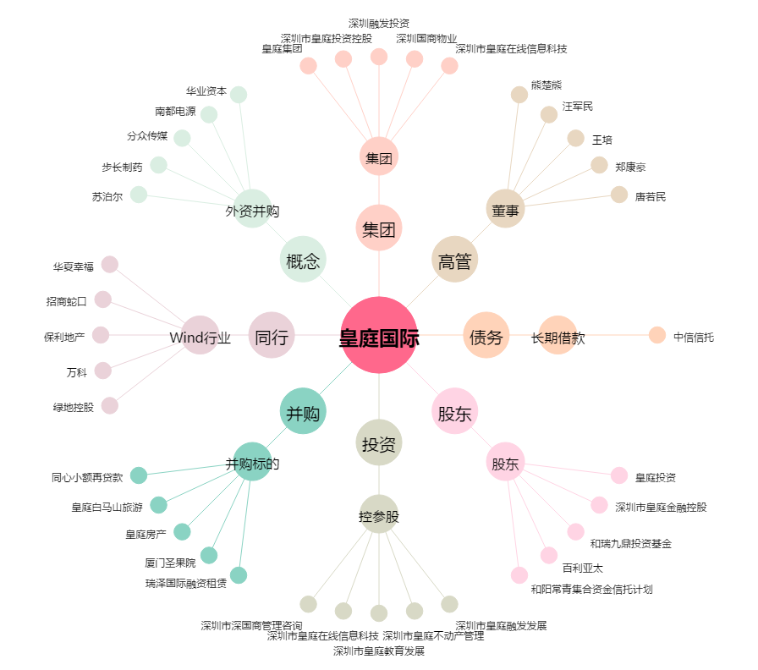
皇庭国际[000056.SZ] - 关系概览图

